Sheet1
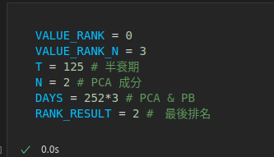
日頻率 (作為 daily trade 交易信號 ) | VALUE_RANK | DAYS | RANK_RESULT | no_b_1 | no_b_2 | b_r | b_s

